Sheet1
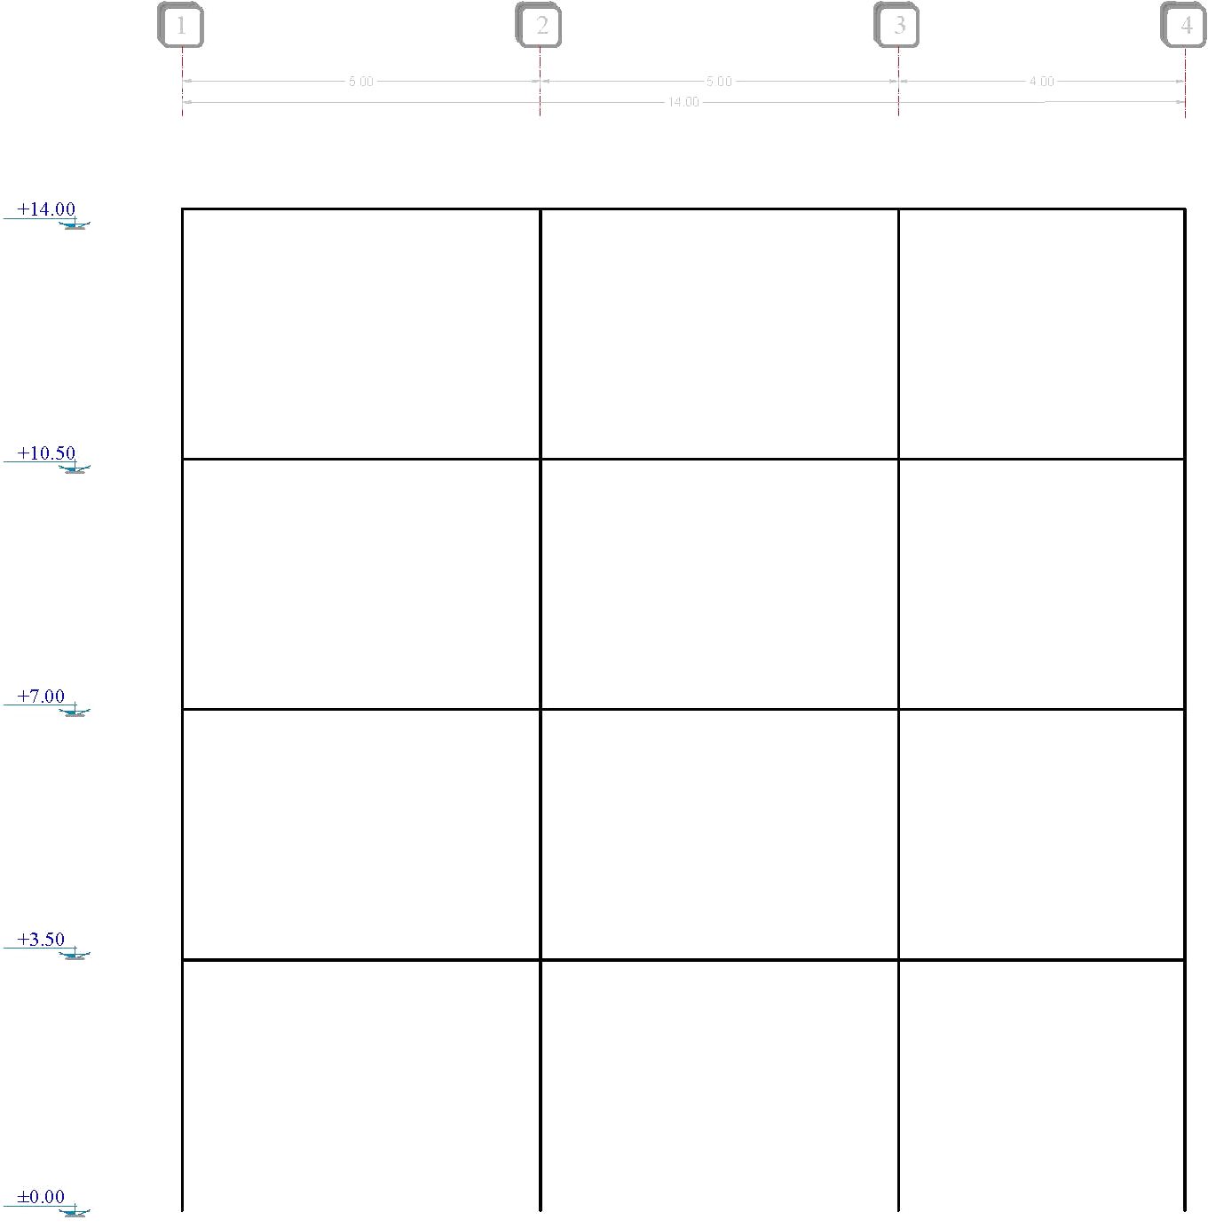
Force | Sum
2879.059 | 2879.059 | 1 |  |  |  | 2 |  |  |  | 3 |  |  |  | 4

 |  |  |  | 359.882375 | V (kg) |  |  |  | 359.882375 |  |  |  | 359.882375
 |  | 514.11767857 | V (kg) | 899.7059375 | M (kg.m) |  | 1028.2353571 | V (kg) | 899.7059375 |  | 925.41182143 | V (kg) | 719.76475 |  | 411.29414286
 |  | 899.7059375 | M (kg.m) |  |  |  | 1799.411875 | M (kg.m) |  |  | 1619.4706875 | M (kg.m) |  |  | 719.76475
 |  | 359.882375 | P (kg) |  |  |  | 0 | P (kg) |  |  | 0 | P (kg) |  |  | 359.882375

5672.53 | 8551.589

 |  |  |  | 1428.831 | V (kg) |  |  |  | 1428.831 |  |  |  | 1428.831
 |  | 1527.0694643 | V (kg) | 3572.0775 | M (kg.m) |  | 3054.1389286 | V (kg) | 3572.0775 |  | 2748.7250357 | V (kg) | 2857.662 |  | 1221.6555714 | 8466
 |  | 2672.3715625 | M (kg.m) |  |  |  | 5344.743125 | M (kg.m) |  |  | 4810.2688125 | M (kg.m) |  |  | 2137.89725 | 7534.844
 |  | 1788.713375 | P (kg) |  |  |  | 0 | P (kg) |  |  | 0 | P (kg) |  |  | 1788.713375 | 5672.53
 |  |  |  |  |  |  |  |  |  |  |  |  |  |  |  | 2879.059
7534.844 | 16086.433

 |  |  |  | 3079.75275 | V (kg) |  |  |  | 3079.75275 |  |  |  | 3079.75275
 |  | 2872.5773214 | V (kg) | 7699.381875 | M (kg.m) |  | 5745.1546429 | V (kg) | 7699.381875 |  | 5170.6391786 | V (kg) | 6159.5055 |  | 2298.0618571
 |  | 5027.0103125 | M (kg.m) |  |  |  | 10054.020625 | M (kg.m) |  |  | 9048.6185625 | M (kg.m) |  |  | 4021.60825
 |  | 4868.466125 | P (kg) |  |  |  | 0 | P (kg) |  |  | 0 | P (kg) |  |  | 4868.466125

8466 | 24552.433

 |  |  |  | 5079.85825 | V (kg) |  |  |  | 5079.85825 |  |  |  | 5079.85825
 |  | 4384.3630357 | V (kg) | 12699.645625 | M (kg.m) |  | 8768.7260714 | V (kg) | 12699.645625 |  | 7891.8534643 | V (kg) | 10159.7165 |  | 3507.4904286
 |  | 7672.6353125 | M (kg.m) |  |  |  | 15345.270625 | M (kg.m) |  |  | 13810.743562 | M (kg.m) |  |  | 6138.10825
 |  | 9948.324375 | P (kg) |  |  |  | 0 | P (kg) |  |  | 0 | P (kg) |  |  | 9948.324375

 |  | Span (m) |  |  |  |  | Span (m) |  |  |  | Span (m)
 |  | 5 |  |  |  |  | 5 |  |  |  | 4

 |  |  |  |  |  |  | 14

